demo图-用户&自定义
用户分析
1. 用户结构走势：根据复选框内容呈现相应的人口属性结构
时间周期：2016年累计 vs 2017年累计

下拉复选框
按大区筛选 | 不限、东北大区、西部大区、东部大区、中部大区
按城市级别筛选 | 不限、一级城市、二级城市、三级城市……六级城市

呈现图表：

性别结构： |  |  |  | 年龄结构
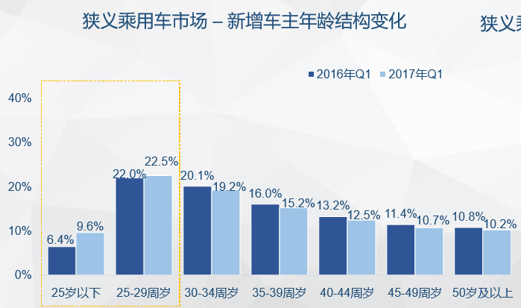
30 | 40
70 | 60

2. 用户购车偏好：根据复选框内容呈现相应的人群的数据
数据基础：以选定人群为100%，看该类人群中各类车的销量占比

下拉复选框
按性别筛选 | 不限、男性、女性
按年龄段筛选 | 不限、25周岁以下、25-29周岁、30-34周岁……50周岁及以上
按大区筛选 | 不限、东北大区、西部大区、东部大区、中部大区
按城市级别筛选 | 不限、一级城市、二级城市、三级城市……六级城市

呈现图表
 | 价格段偏好 |  | 车身类型偏好 |  | 排量偏好 |  | 品牌国别偏好
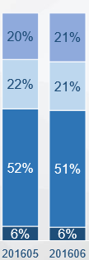
2016年累计 2017年累计
2016年累计 2017年累计
2016年累计 2017年累计
2016年累计 2017年累计

自定义分析 | 针对指定品牌、厂商和车系进行分析

下拉单选框
主品牌 | 大众、宝马…… |  |  |  |  | ——Masterbrand
 | 生产厂商 | 华晨宝马、宝马…… |  |  |  | ——manafacturer shortname
 |  | 车系名称 | 3系、5系、X5…… |  |  | ——carserial name

呈现图表：

时间筛选 | 开始时间 | 结束时间

1. 用户特征：

 | 性别结构 |  |  |  | 年龄结构

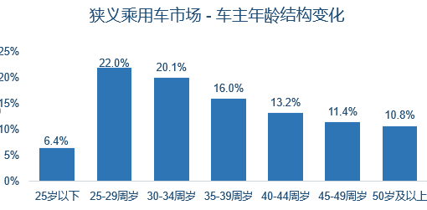

2. 月度市场规模走势：

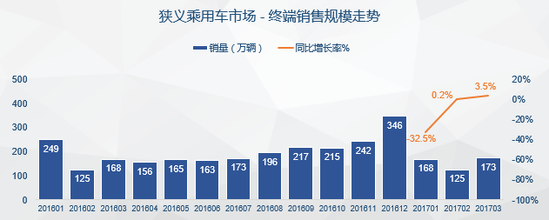

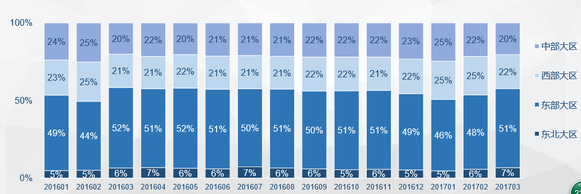

一级城市
二级城市
三级城市
四级城市
五级城市
六级城市

3. 区域市场表现：
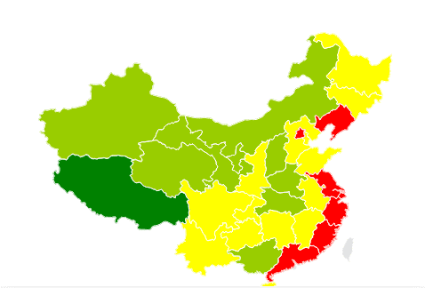

区域贡献

区域偏好

区域增长

